Sheet3
阶段—固资采购价格审批表
采购工厂：河北工厂
注明： 1、此价格审批仅适用于研发阶段，SOP后价格由工厂进行最终定价； 2、此价格审批同时适用于研发阶段结算使用（可做为样件价格协议签订依据）。
序号 | 图号/编码 | 物料/工装名称 | 图片 | 工序 | 单位 | 增值税率% | 方昕 | 啸宇 | 审批价格 | 供应商全称 | 备注
 |  |  |  |  |  |  | 含税价格 | 含税价格 | 价格
1 | SHT0017890 | 宽车主驾驶前侧钣金 |  | 冲孔 | 套 | 13% | 14000 | 15800 |  |  |  | 之前方昕
2 | SHT0017892 | 宽车主驾驶左侧钣金 |  | 落料冲孔 | 套 | 13% | 30000 | 25400 |  |  |  | 之前方昕
3 |  |  |  | 冲孔 | 套 | 13% | 26000 | 25300 |  |  |  | 之前方昕
4 | SHT0017893 | 宽车主驾驶右侧钣金 |  | 冲孔 | 套 | 13% | 26000 | 24600 |  |  |  | 之前方昕
5 | SHT0017891 | 宽车主驾驶后侧钣金 |  | 冲孔 | 套 | 13% | 20000 | 17000 |  |  |  | 之前方昕
6 | SHT0017894 | 副驾底支架上板 |  | 修边冲孔 | 套 | 13% | 40000 | 29000 |  |  |  | 之前方昕
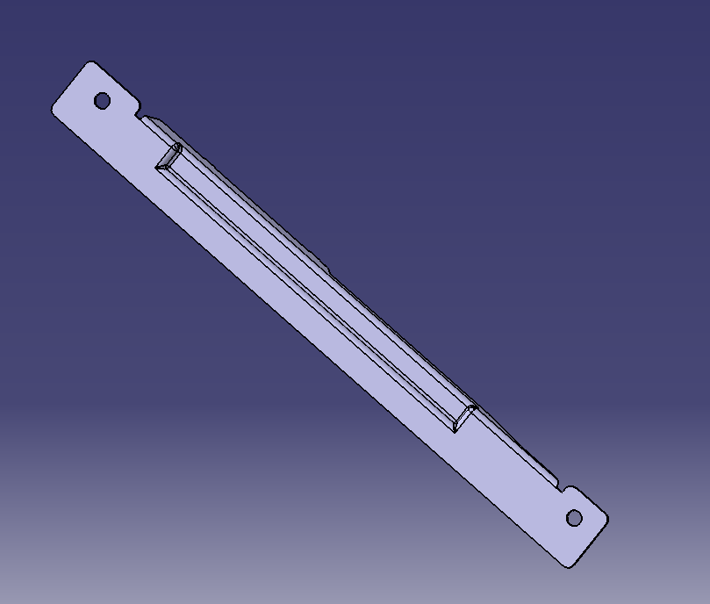
7 | SHT0017895 SHT0017896 | 副驾底支架左/右下板 |  | 落料冲孔 | 套 | 13% | 24000 | 17600 |  |  |  | 之前方昕
 |  |  |  | 成型 | 套 | 13% | 25000 | 26700 |  |  |  | 之前方昕
 |  |  |  | 翻边 | 套 | 13% | 25000 | 26700 |  |  |  | 之前方昕
合计 |  |  |  |  | 20.46 |  | 230000 | 208100
开发周期 |  |  |  |  |  |  | 30天左右 | 25天
付款 |  |  |  |  |  |  | 50%/40%/10% | 50%/40%/10%
竞标价 |  |  |  |  |  |  | 180000 | 190000 | 定点方昕，25号之前上传 |  |  | 之前方昕
说明： 以上所有价格均为含税价格。
1 | 开发情况 | A点力乐滑轨未税价格25.5元，手柄价格1.95元，每套52.95元，B点文安德实未税价格23.19元，手柄未税价格2.8元，每套49.18元，2023年使用量8872套，预计每年收益33447元；
2 | 产品价格 | 德实价格已经协商最低，请领导审批
3 | 模具价格 | 德实开发模具费：滑壳和滑芯需开冲孔模具共9000元，抗拉片开落料模具4500元，合计未税13500元，按照5万件或2年分摊。
4 | 开发周期 | 产品首批供货周期：20天。
5 | 年降情况 | 由工厂根据实际使用情况再商谈。
6 | 结算方式 | 德实为体系供应商，按河北账期结算。
7 | 备注
总经理 日期： |  |  |  |  | 副总经理 日期： |  |  |  |  | 采购工程师 日期：

